Titel
Statistischer
Bericht

 | A I 5 – hj 1 / 25

 | Einwohnerregisterstatistik Berlin 30. Juni 2025

 | Bestand - Grunddaten

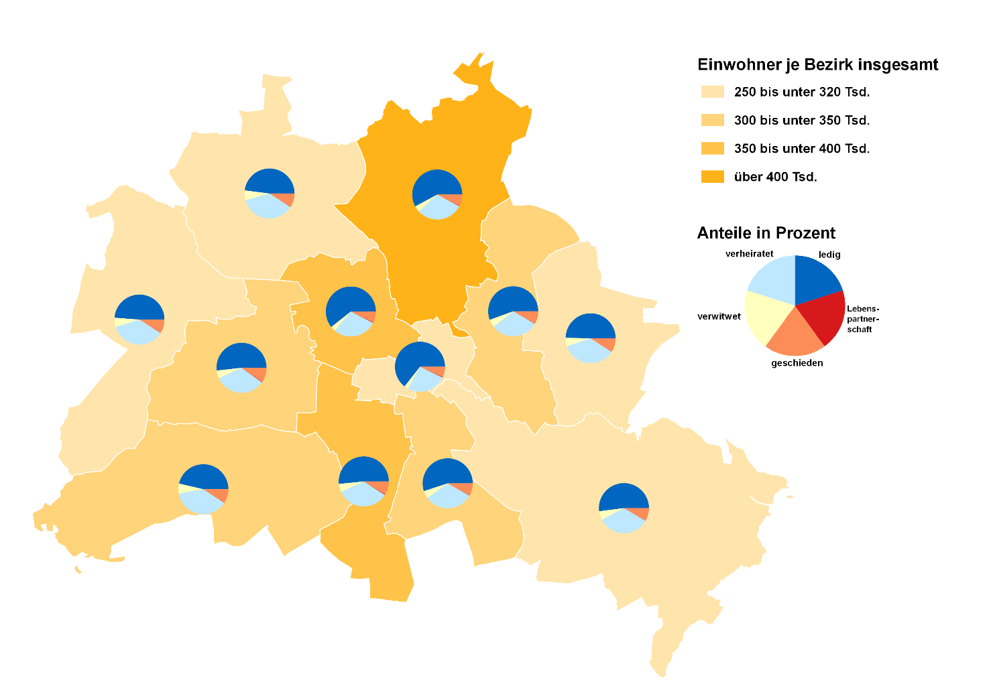
 | Melderechtlich registrierte Einwohnerinnen und Einwohner am Ort der Hauptwohnung am 30.06.2025 nach Bezirken und Familienstand

Inhaltsverzeichnis
Statistischer Bericht
A I 5 – hj 1/ 25
Inhaltsverzeichnis
 |  | Seite |  |  | Seite
 | Metadaten zu dieser Statistik
 | (externer Link)

 | Grafiken |  |  | Tabellen

1 | Ausländische Einwohnerinnen und Einwohner |  | 1 | Deutsche und ausländische Einwohnerinnen
 | in Berlin am 30.06.2025 nach Teilkontinenten |  |  | und Einwohner in Berlin seit 2000 nach
 | in Prozent | 22 |  | Geschlecht | 4
2 | Bezirke und Ortsteile von Berlin…………………... | 23 | 2 | Einwohnerinnen und Einwohner in Berlin
 |  |  |  | seit 2000 nach Altersgruppen | 4
 |  |  | 3 | Deutsche und ausländische Einwohnerinnen
 |  |  |  | und Einwohner in Berlin seit 2014 nach
 |  |  |  | Bezirken | 5
 |  |  | 4 | Durchschnittsalter der Einwohnerinnen und
 |  |  |  | Einwohner in Berlin seit 2014 nach Bezirken
 |  |  |  | in Jahren | 5
 |  |  | 5 | Deutsche und ausländische Einwohnerinnen
 |  |  |  | und Einwohner in Berlin am 30.06.2025 nach
 |  |  |  | Bezirken, Altersgruppen und Familienstand | 6
 |  |  | 6 | Deutsche und ausländische Einwohnerinnen
 |  |  |  | und Einwohner in Berlin am 30.06.2025 nach
 |  |  |  | Bezirken, Altersgruppen und Geschlecht | 7
 |  |  | 7 | Einwohnerinnen und Einwohner mit bzw. ohne
 |  |  |  | Migrationshintergrund in Berlin am 30.06.2025
 |  |  |  | nach Bezirken und Geschlecht | 10
 |  |  | 8 | Einwohnerinnen und Einwohner mit bzw. ohne
 |  |  |  | Migrationshintergrund in Berlin am 30.06.2025
 |  |  |  | nach Bezirken und Wohnlagen | 11
 |  |  | 9 | Einwohnerinnen und Einwohner mit Migra-
 |  |  |  | tionshintergrund in Berlin am 30.06.2025
 |  |  |  | nach Bezirken, ausgewählten Herkunfts-
 |  |  |  | gebieten und Geschlecht | 12
 |  |  | 10 | Ausländische Einwohnerinnen und Einwohner
 |  |  |  | in Berlin am 30.06.2025 nach Land der Staats-
 |  |  |  | angehörigkeit, Geschlecht und Altersgruppen | 18
 |  |  | 11 | Einwohnerinnen und Einwohner in Berlin
 |  |  |  | am 30.06.2025 nach Ortsteilen und Alters-
 |  |  |  | gruppen | 24
 |  |  | 12 | Einwohnerinnen und Einwohner mit Migra-
 |  |  |  | tionshintergrund in Berlin am 30.06.2025
 |  |  |  | nach Ortsteilen und Altersgruppen | 27
 |  |  | 13 | Ausländische Einwohnerinnen und Einwohner
 |  |  |  | in Berlin am 30.06.2025 nach Ortsteilen und
 |  |  |  | Altersgruppen | 30
 |  |  | 14 | Einwohnerinnen und Einwohner in Berlin
 |  |  |  | am 30.06.2025 nach Postleitzahlen, Bezirken
 |  |  |  | und Altersgruppen | 33
 |  |  | 15 | Deutsche und ausländische Einwohnerinnen
 |  |  |  | und Einwohner in Berlin am 30.06.2025 nach
 |  |  |  | Bezirken und Religionsgemeinschafts-
 |  |  |  | zugehörigkeit | 37

T10 G1
10 Ausländische Einwohnerinnen und Einwohner ¹ in Berlin am 30. Juni 2025 nach Land der Staatsangehörigkeit, Geschlecht und Altersgruppen

Land der Staatsangehörigkeit |  | Insgesamt |  |  |  |  | Darunter weiblich
 |  | ins- gesamt | davon im Alter von ... bis unter … Jahren |  |  |  | zu- sammen | davon im Alter von ... bis unter … Jahren
 |  |  | unter 15 | 15 - 45 | 45 - 65 | 65 und mehr |  | unter 15 | 15 - 45 | 45 - 65 | 65 und mehr

 |  | Europa
Europäische Union (EU)
 | Belgien | 2228 | 114 | 1585 | 406 | 123 | 960 | 56 | 694 | 154 | 56
 | Bulgarien | 31717 | 5400 | 16782 | 8167 | 1368 | 16312 | 2632 | 8686 | 4171 | 823
 | Dänemark | 2576 | 146 | 1468 | 580 | 382 | 1326 | 52 | 813 | 263 | 198
 | Estland | 934 | 92 | 668 | 141 | 33 | 564 | 46 | 402 | 98 | 18
 | Finnland | 1965 | 100 | 1157 | 391 | 317 | 1269 | 51 | 747 | 210 | 261
 | Frankreich | 18897 | 839 | 12788 | 3831 | 1439 | 9511 | 432 | 6667 | 1680 | 732
 | Griechenland | 14175 | 912 | 7510 | 3724 | 2029 | 6717 | 440 | 3693 | 1626 | 958
 | Irland | 4583 | 117 | 3416 | 817 | 233 | 1805 | 77 | 1381 | 249 | 98
 | Italien | 33822 | 1644 | 22443 | 7383 | 2352 | 14979 | 806 | 10578 | 2854 | 741
 | Kroatien | 13235 | 735 | 5375 | 4162 | 2963 | 6665 | 387 | 2605 | 1893 | 1780
 | Lettland | 3596 | 267 | 2088 | 1007 | 234 | 1917 | 145 | 1085 | 543 | 144
 | Litauen | 3136 | 219 | 1820 | 827 | 270 | 1920 | 99 | 1079 | 514 | 228
 | Luxemburg | 1027 | 25 | 868 | 85 | 49 | 569 | 22 | 482 | 41 | 24
 | Malta | 153 | 9 | 106 | 32 | 6 | 67 | 3 | 45 | 16 | 3
 | Niederlande | 6893 | 354 | 4056 | 1650 | 833 | 3015 | 167 | 1885 | 563 | 400
 | Österreich | 11740 | 418 | 6432 | 3084 | 1806 | 6105 | 202 | 3628 | 1384 | 891
 | Polen | 51404 | 3499 | 24586 | 17647 | 5672 | 27743 | 1686 | 13133 | 9529 | 3395
 | Portugal | 6903 | 440 | 4529 | 1611 | 323 | 2887 | 203 | 1915 | 600 | 169
 | Rumänien | 30680 | 6442 | 18254 | 5489 | 495 | 14085 | 3171 | 8246 | 2371 | 297
 | Schweden | 4147 | 276 | 2676 | 879 | 316 | 2104 | 154 | 1428 | 336 | 186
 | Slowakei | 1553 | 102 | 1079 | 335 | 37 | 874 | 44 | 580 | 226 | 24
 | Slowenien | 1512 | 81 | 884 | 319 | 228 | 762 | 44 | 442 | 159 | 117
 | Spanien | 15745 | 800 | 10837 | 3577 | 531 | 7744 | 412 | 5392 | 1641 | 299
 | Tschechien | 2812 | 200 | 1755 | 674 | 183 | 1616 | 80 | 1010 | 400 | 126
 | Ungarn | 6647 | 514 | 4227 | 1554 | 352 | 3556 | 243 | 2374 | 771 | 168
 | Zypern | 526 | 33 | 378 | 99 | 16 | 239 | 15 | 164 | 50 | 10
 | Ehemalige Tschechoslowakei2 | 31 | – | 6 | 6 | 19 | 12 | – | 3 | 3 | 6
 | Zusammen | 272637 | 23778 | 157773 | 68477 | 22609 | 135323 | 11669 | 79157 | 32345 | 12152
Nicht-EU-Länder
 | Albanien | 6852 | 1123 | 5047 | 627 | 55 | 2850 | 523 | 2074 | 234 | 19
 | Belarus | 2711 | 181 | 1755 | 639 | 136 | 1711 | 101 | 1031 | 482 | 97
 | Bosnien und Herzegowina | 12764 | 1843 | 5802 | 3378 | 1741 | 6396 | 918 | 2887 | 1642 | 949
 | Island | 618 | 24 | 462 | 97 | 35 | 279 | 15 | 224 | 34 | 6
 | Kosovo3 | 6577 | 668 | 3561 | 1874 | 474 | 2983 | 322 | 1653 | 789 | 219
 | Liechtenstein | 48 | 3 | 33 | 9 | 3 | 29 | – | 20 | 6 | 3
 | Moldau, Republik | 5572 | 1784 | 2792 | 860 | 136 | 3002 | 890 | 1563 | 469 | 80
 | Montenegro3 | 707 | 45 | 376 | 193 | 93 | 305 | 27 | 170 | 64 | 44
 | Nordmazedonien | 8677 | 1040 | 4479 | 2548 | 610 | 3773 | 492 | 1940 | 1039 | 302
 | Norwegen | 1936 | 41 | 1360 | 378 | 157 | 1020 | 28 | 742 | 162 | 88
 | Russische Föderation | 36610 | 4417 | 21563 | 7666 | 2964 | 20774 | 2160 | 12186 | 4614 | 1814
 | Schweiz | 5622 | 142 | 3599 | 1254 | 627 | 2914 | 75 | 1941 | 578 | 320
 | Serbien4 | 21138 | 2827 | 10359 | 5493 | 2459 | 10466 | 1378 | 5159 | 2573 | 1356
 | Türkei | 108707 | 4852 | 45658 | 39361 | 18836 | 50581 | 2253 | 20217 | 17752 | 10359
 | Ukraine | 71838 | 11045 | 38247 | 15625 | 6921 | 43184 | 5474 | 22372 | 10511 | 4827
 | Vereinigtes Königreich | 14718 | 465 | 10032 | 3192 | 1029 | 5734 | 216 | 4212 | 961 | 345
 | Britische Überseegebiete in Europa | 37 | – | 34 | – | 3 | 21 | – | 18 | – | 3
 | Sonstiges Europa5 | 15 | – | 15 | – | – | 6 | – | 6 | – | –
 | Ehemalige Sowjetunion2 | 203 | – | 19 | 104 | 80 | 104 | – | 12 | 55 | 37
 | Zusammen | 305350 | 30500 | 155193 | 83298 | 36359 | 156132 | 14872 | 78427 | 41965 | 20868
 | Europa zusammen | 577987 | 54278 | 312966 | 151775 | 58968 | 291455 | 26541 | 157584 | 74310 | 33020

 |  | Afrika
...
 |  | ins- gesamt | davon im Alter von ... bis unter … Jahren |  |  |  | zu- sammen | davon im Alter von ... bis unter … Jahren
 |  |  | unter 15 | 15 - 45 | 45 - 65 | 65 und mehr |  | unter 15 | 15 - 45 | 45 - 65 | 65 und mehr
Europa - Andorra, Monaco, San Marino, Vatikanstadt; Afrika - Botsuana, Komoren, Sâo Tomé und Príncípe, Swasiland,
Zentralafrikanische Republik; Amerika - Antigua und Barbuda, Bahamas, Belize, Grenada, Guyana, St. Kitts und Nevis, St. Vincent und die Grenadinen,
Suriname; Asien - Bhutan, Brunei Darussalam, Malediven; Austalien/Ozeanien/Antarktis - Fidschi, Palau, Papua-Neuguinea, Samoa.
6 Palästinenser werden entweder mit eigenem Gebietsschlüssel oder als Personen mit ungeklärter Staatsangehörigkeit bzw. unter "Sonstiges Asien" geführt.
7 Einschließlich Hongkong, Macau und Taiwan.

1 Ausländische Einwohnerinnen und Einwohner in Berlin am 30. Juni 2025 nach Kontinenten in Prozent
 | Insgesamt: 971 042 Personen
 |  |  |  |  |  |  |  |  |  |  |  | Daten für Grafik
Europäische Union | 28.1
Europa ohne Europäische Union | 31.4
Staatenlos, ungeklärt, ohne Angabe | 2.5
Afrika | 5.3
Amerika | 5.7
Asien | 26.4
Australien/Ozeanien/Antarktis | 0.5
 |  |  |  |  |  |  |  |  |  |  |  | Europäische Union
 |  |  |  |  |  |  |  |  |  |  |  | Europa ohne Europäische Union
 |  |  |  |  |  |  |  |  |  |  |  | Staatenlos, ungeklärt, ohne Angabe
 |  |  |  |  |  |  |  |  |  |  |  | Afrika
 |  |  |  |  |  |  |  |  |  |  |  | Amerika
 |  |  |  |  |  |  |  |  |  |  |  | Asien
 |  |  |  |  |  |  |  |  |  |  |  | Australien/Ozeanien/Antarktis
...

G2
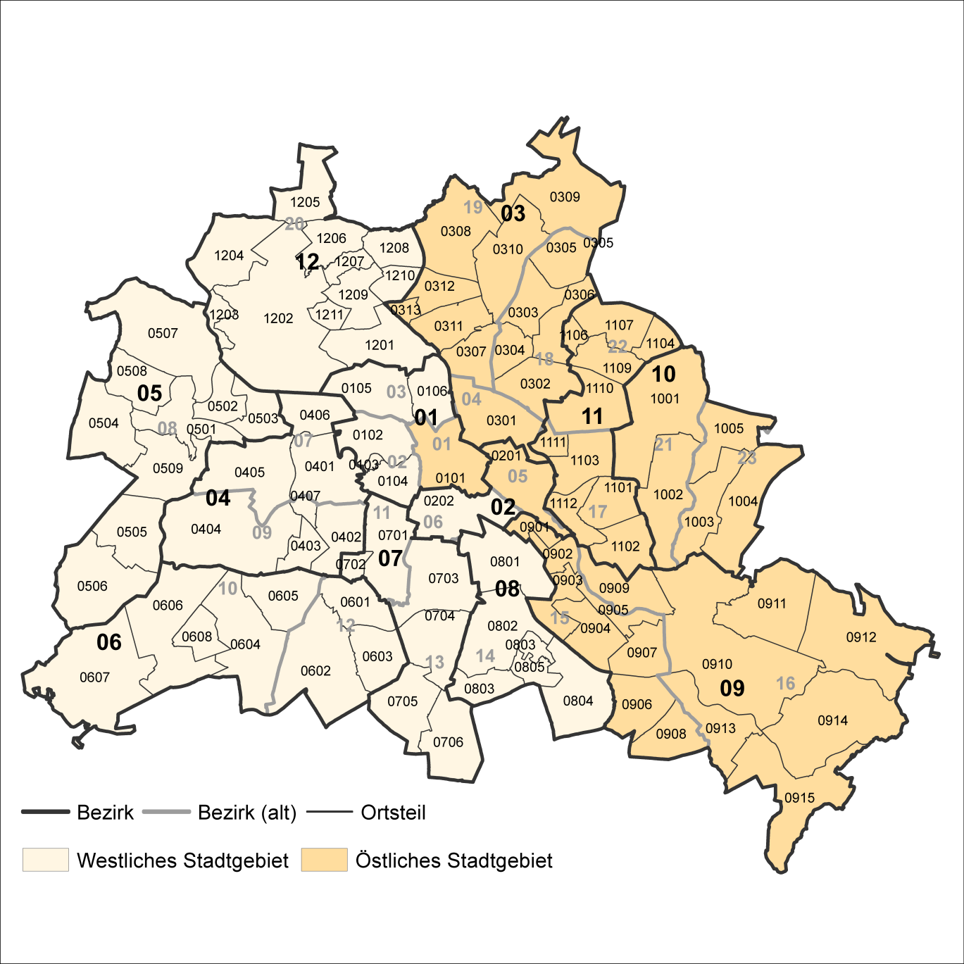
2 Bezirke und Ortsteile von Berlin
Karte zu den Tabellen: 11, 12 und 13

Bezirke:
01 Mitte
02 Friedrichshain-
Kreuzberg
03 Pankow
04 Charlottenburg-
Wilmersdorf
05 Spandau
06 Steglitz-
Zehlendorf
07 Tempelhof-
Schöneberg
08 Neukölln
09 Treptow-
Köpenick
10 Marzahn-
Hellersdorf
11 Lichtenberg
12 Reinickendorf

____

Laut Beschluß des Bezirksamtes Steglitz-Zehlendorf von Berlin vom 17. November 2020 wurde jeweils ein Teil der
Ortsteile Zehlendorf und Nikolassee zum neuen Ortsteil Schlachtensee erklärt.

